画面UI
画面UI | ログイン画面 | 災害情報共有webアプリケーション | 作成者:大沼賢斗
 |  |  | 作成日:2020/10/26
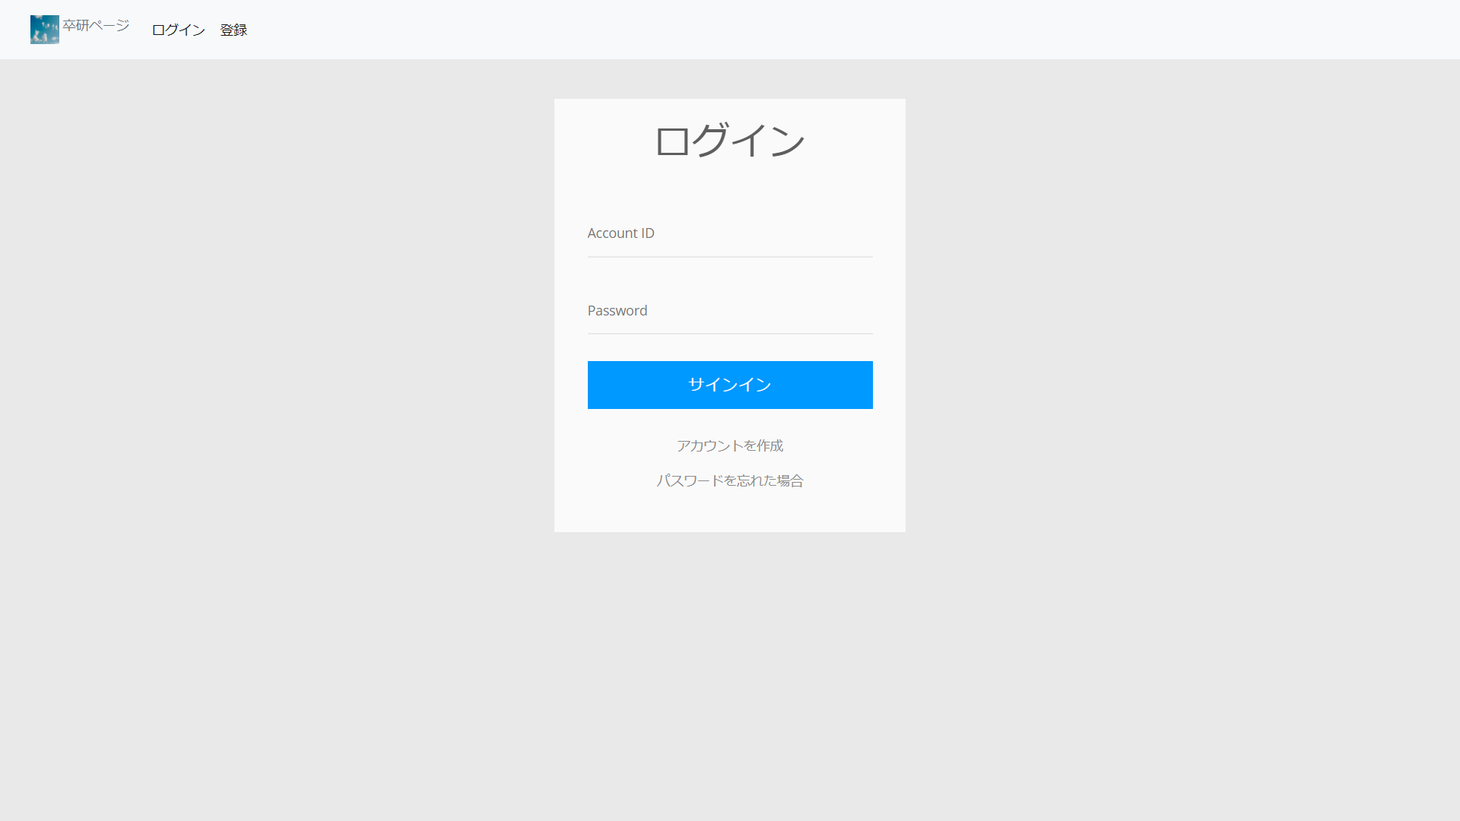

ログイン画面

画面UI | アカウント登録画面 | 災害情報共有webアプリケーション | 作成者:萬翼
 |  |  | 作成日:2020/10/26
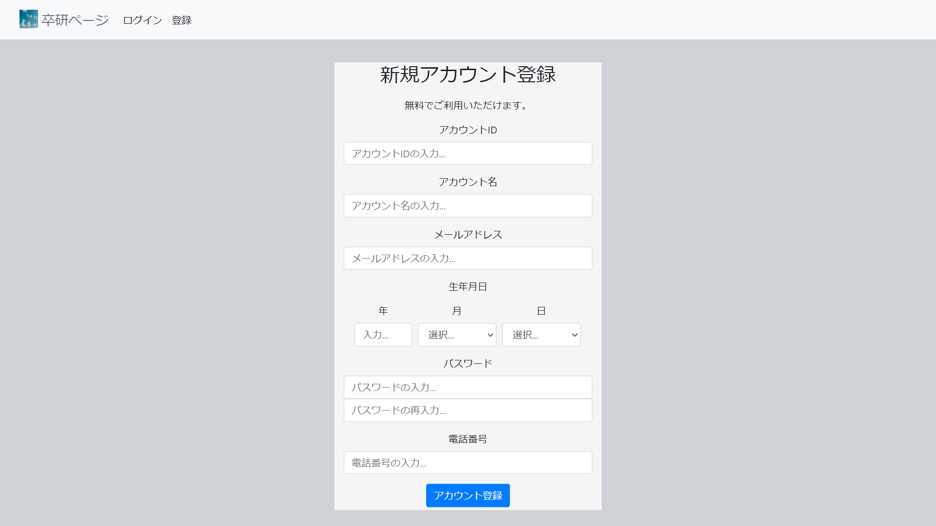

アカウント登録画面

画面UI | メイン画面 | 災害情報共有webアプリケーション | 作成者:中村竜誠
 |  |  | 作成日:2020/10/26
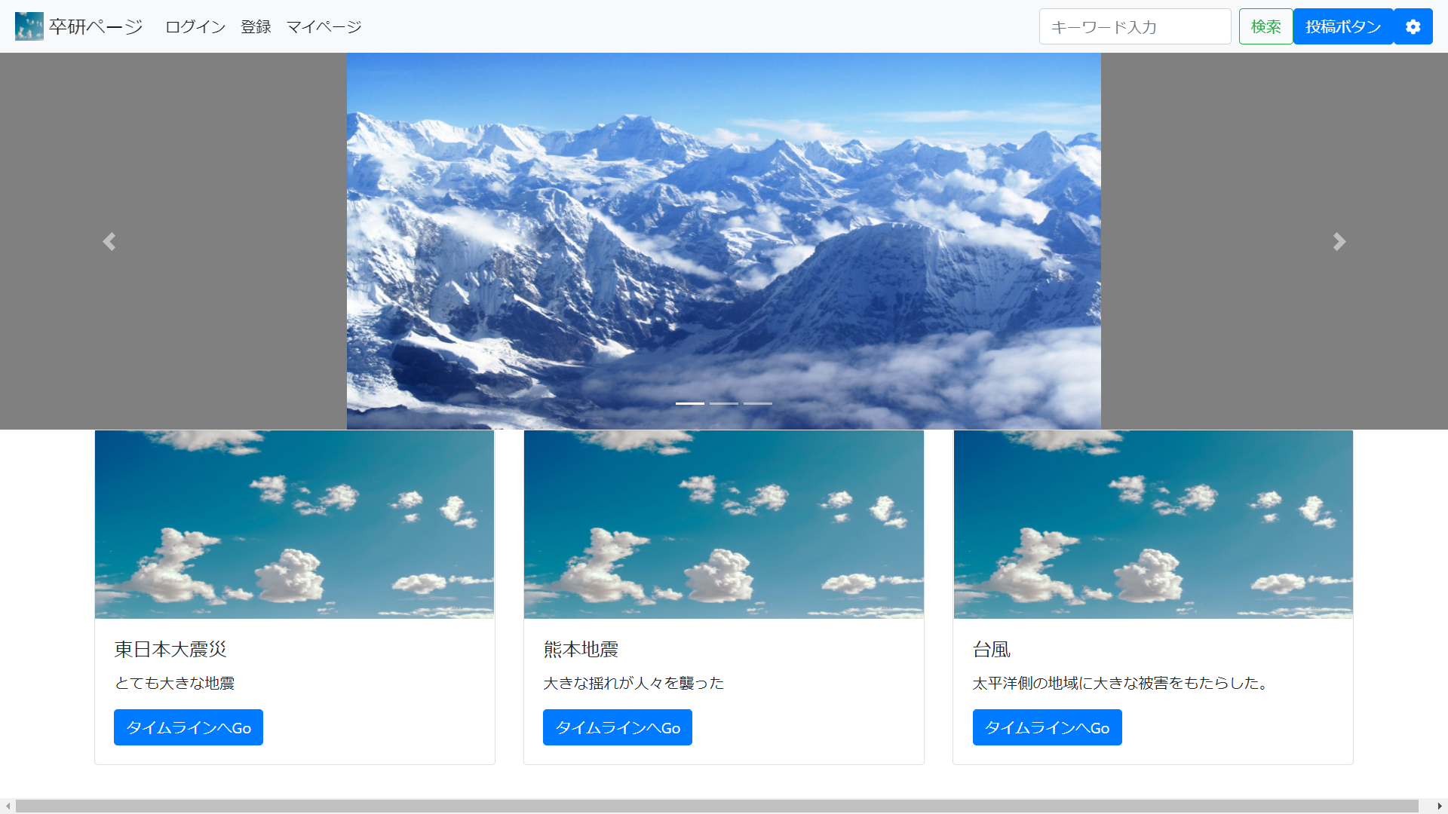

メイン画面

画面UI | 災害ページ | 災害情報共有webアプリケーション | 作成者:大沼賢斗
 |  |  | 作成日:2020/10/26
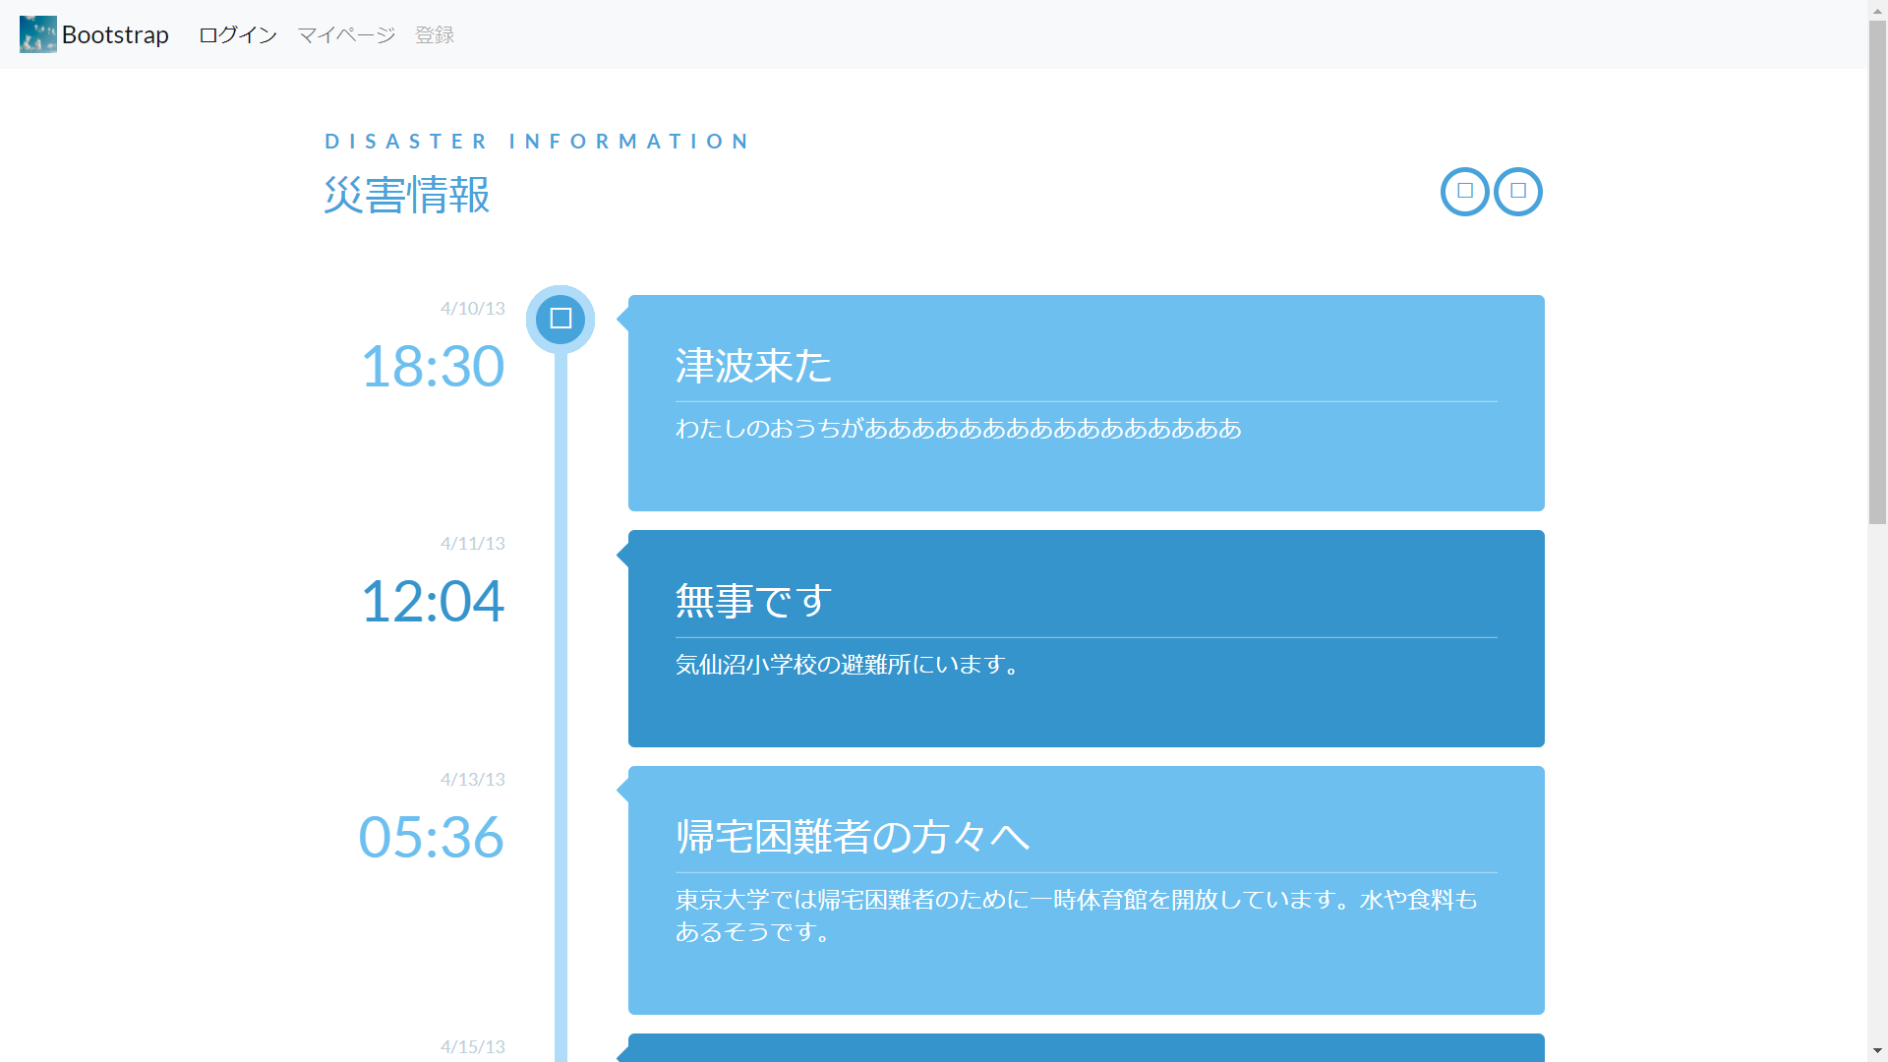

災害ページ

画面UI | マイページ画面 | 災害情報共有webアプリケーション | 作成者:中村竜誠
 |  |  | 作成日:2020/10/26
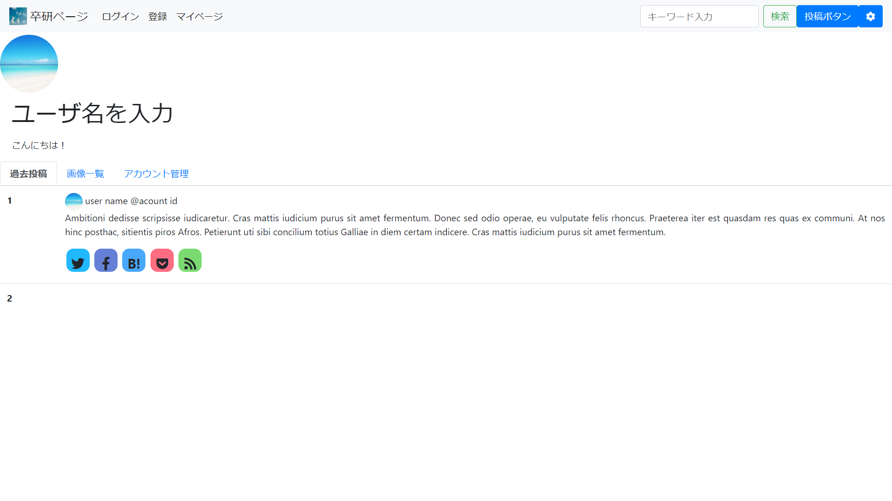

マイページ画面（１）

画面UI | マイページ画面 | 災害情報共有webアプリケーション | 作成者:中村竜誠
 |  |  | 作成日:2020/10/26
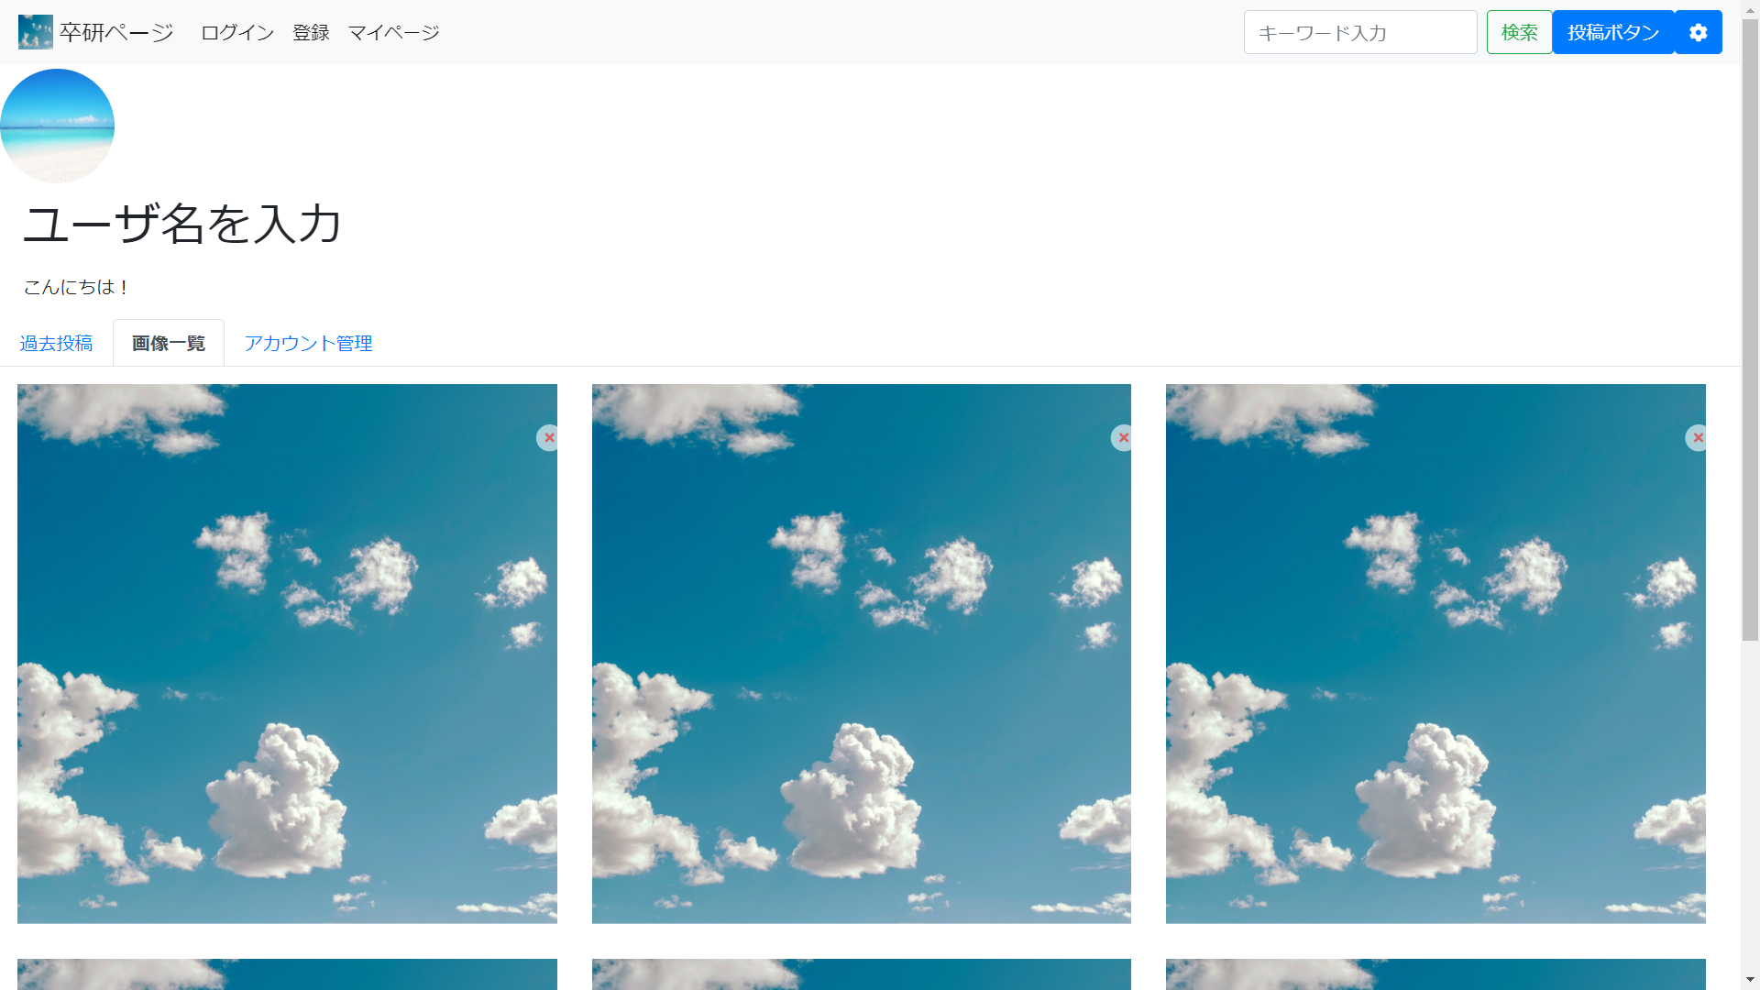

マイページ画面（２）

画面UI | マイページ画面 | 災害情報共有webアプリケーション | 作成者:中村竜誠
 |  |  | 作成日:2020/10/26
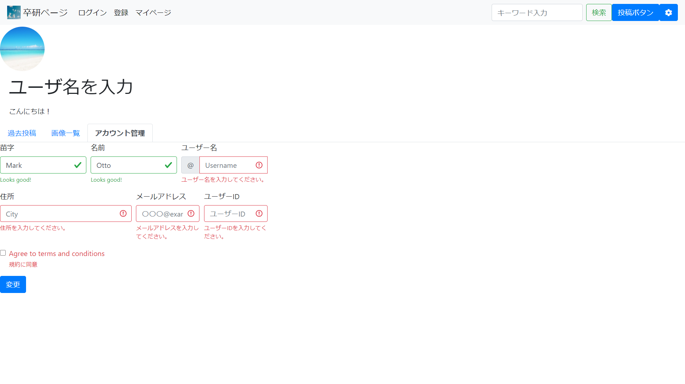

マイページ画面（３）

画面UI | 投稿モーダル | 災害情報共有webアプリケーション | 作成者:中村竜誠
 |  |  | 作成日:2020/10/26
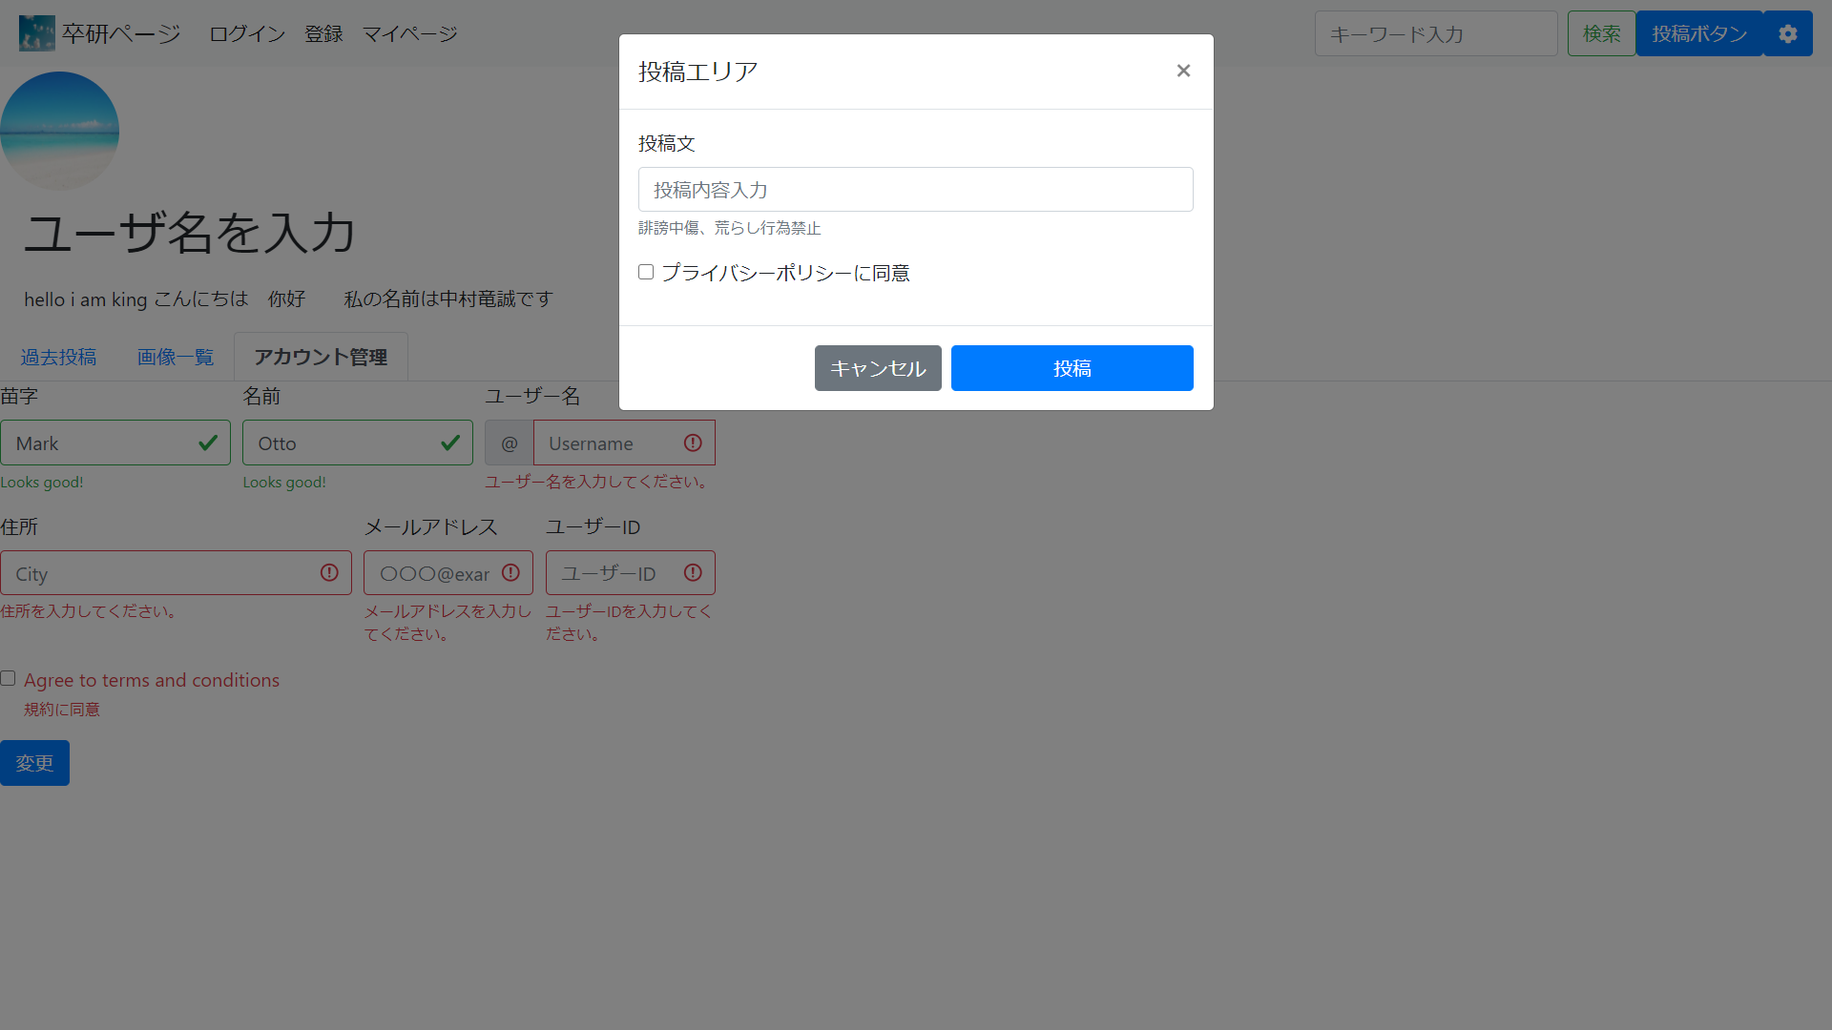

投稿モーダル

画面UI | 環境設定画面 | 災害情報共有webアプリケーション | 作成者:中村竜誠
 |  |  | 作成日:2020/10/26

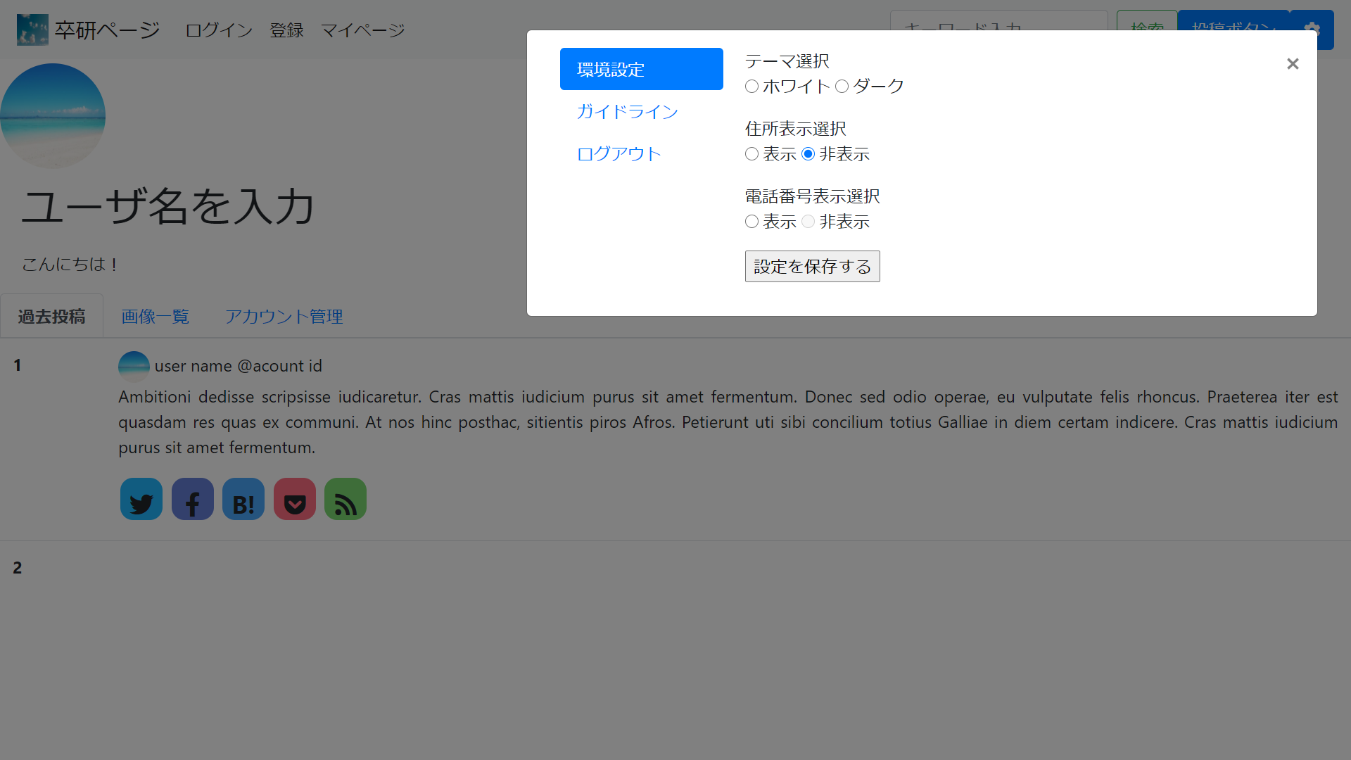

環境設定画面（仮）

画面UI | ガイドライン画面 | 災害情報共有webアプリケーション | 作成者:中村竜誠
 |  |  | 作成日:2020/10/26
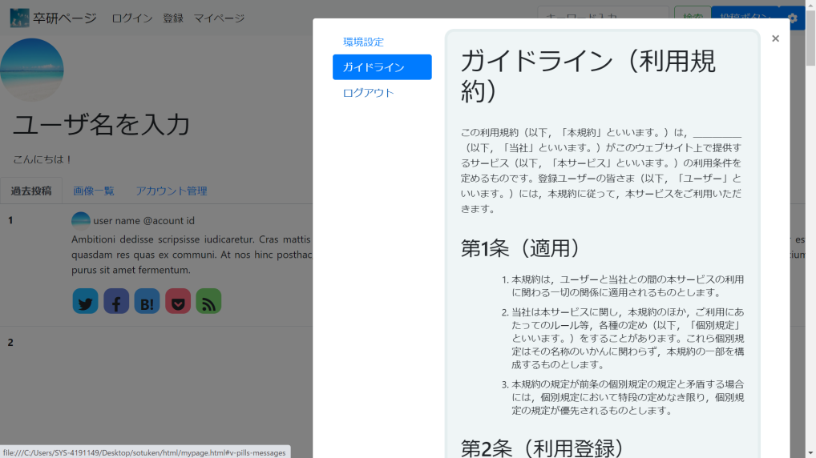

ガイドライン画面

画面UI | ログアウト画面 | 災害情報共有webアプリケーション | 作成者:中村竜誠
 |  |  | 作成日:2020/10/26
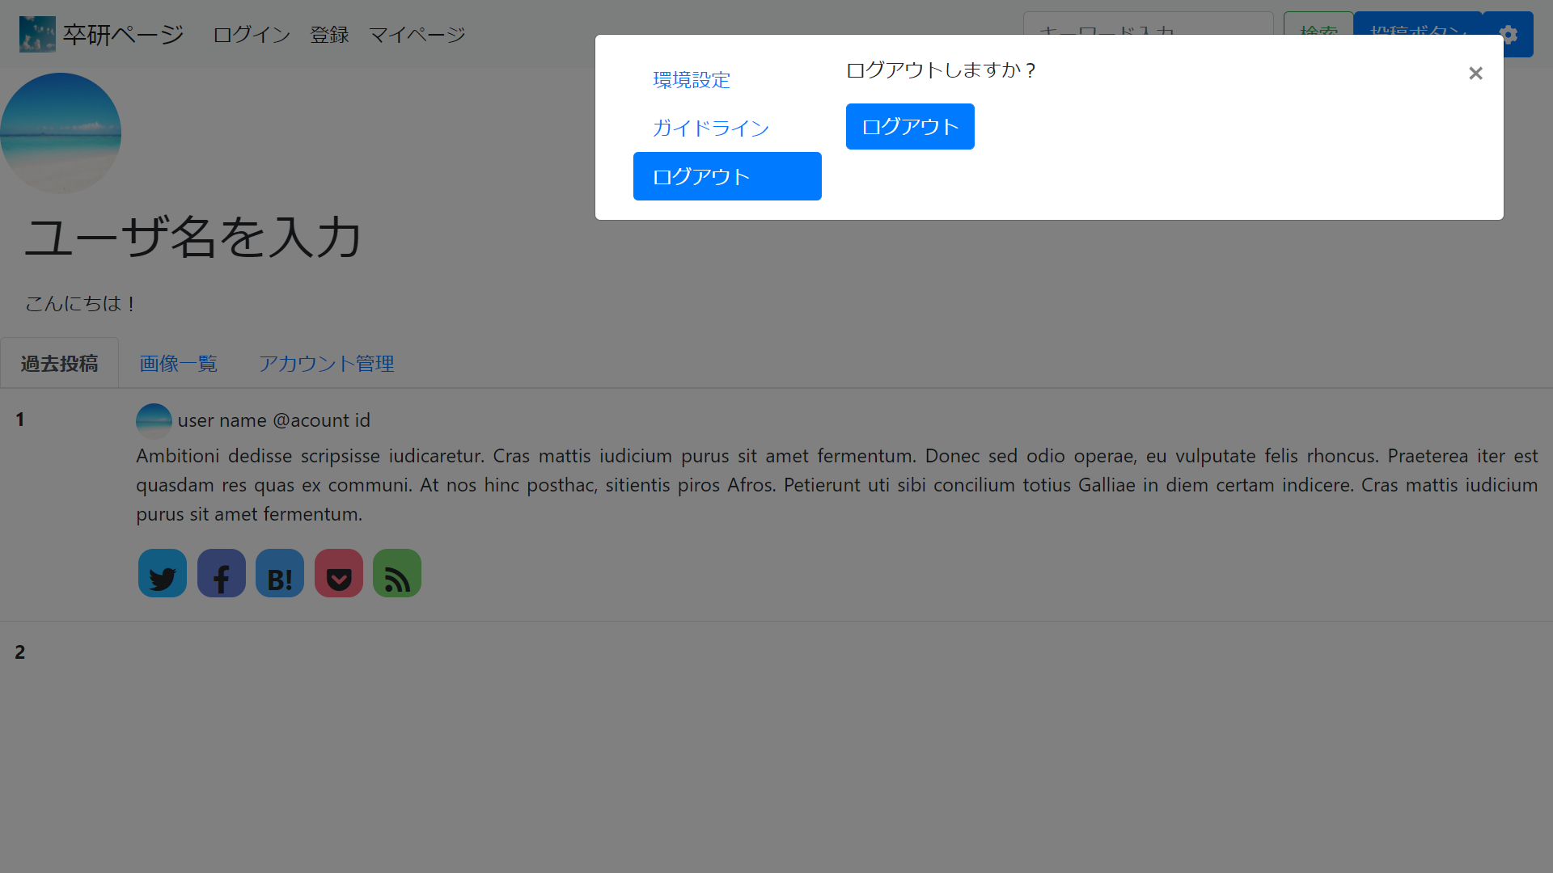

ログアウト画面

画面遷移図
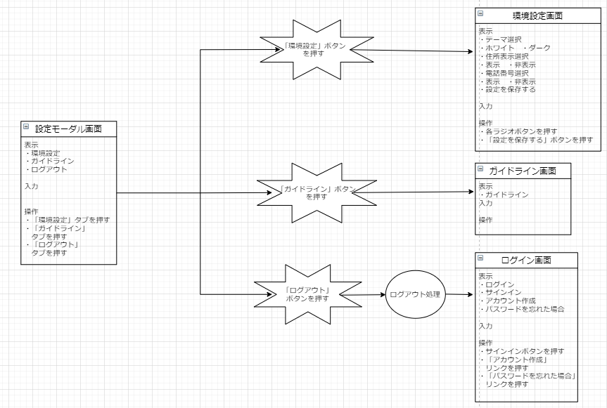
画面遷移図 | ログイン画面から登録画面 | 災害情報共有webアプリケーション | 作成者:藤田涼佑
 |  |  | 作成日:2020/10/26

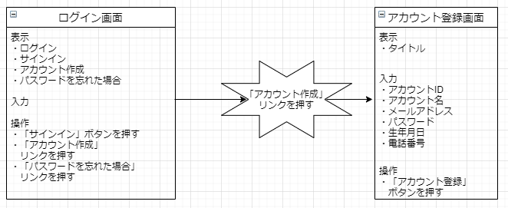

画面遷移図 | 登録画面からログイン画面 | 災害情報共有webアプリケーション | 作成者:藤田涼佑
 |  |  | 作成日:2020/10/26

画面遷移図 | ログイン画面からメイン画面 | 災害情報共有webアプリケーション | 作成者:藤田涼佑
 |  |  | 作成日:2020/10/26

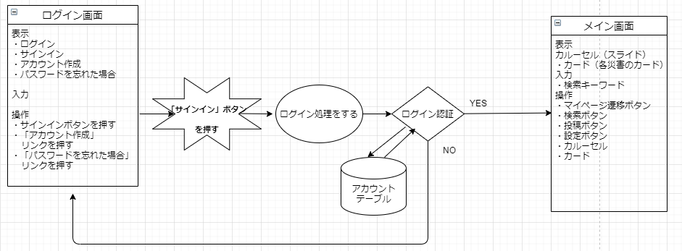

画面遷移図 | メイン画面から災害ページ | 災害情報共有webアプリケーション | 作成者:中村竜誠
 |  |  | 作成日:2020/10/26

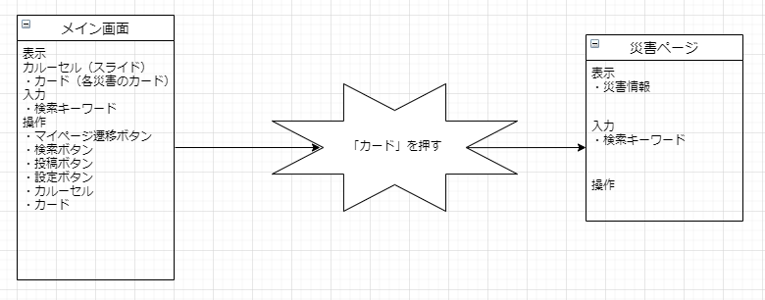

画面遷移図 | メイン画面からマイページ画面 | 災害情報共有webアプリケーション | 作成者:中村竜誠
 |  |  | 作成日:2020/10/26

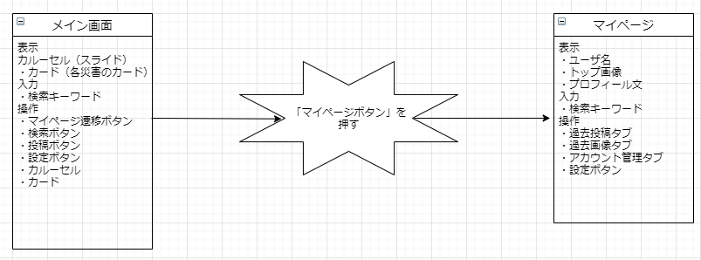

画面遷移図 | マイページから各タブ | 災害情報共有webアプリケーション | 作成者:中村竜誠
 |  |  | 作成日:2020/10/26
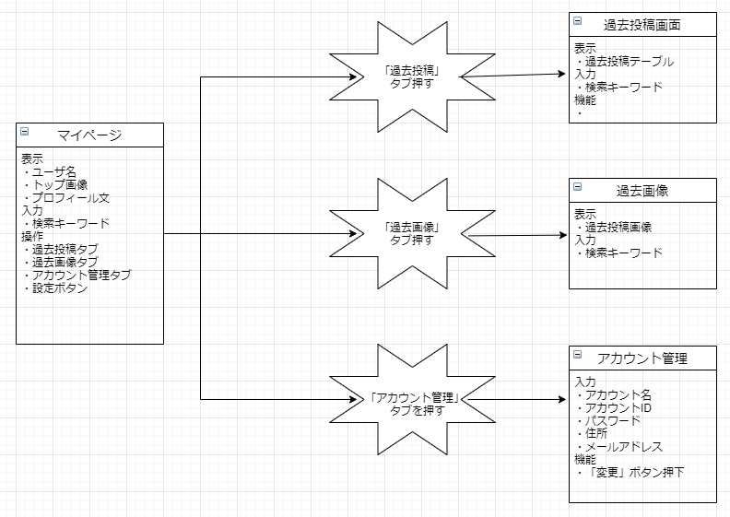

画面遷移図 | 設定モーダルから、 各ページへの遷移 | 災害情報共有webアプリケーション | 作成者:大沼賢斗
 |  |  | 作成日:2020/10/26

ER図
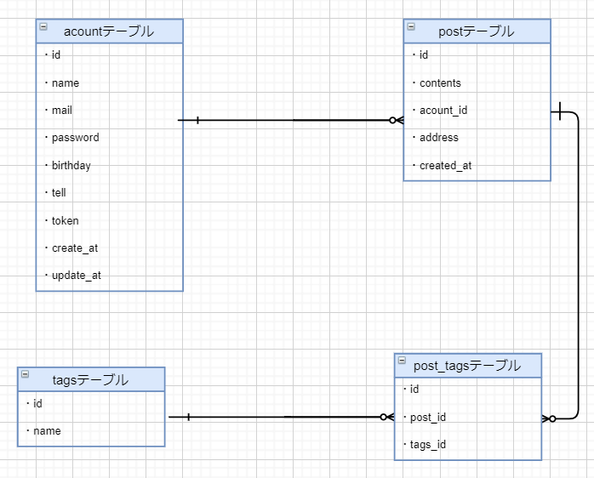
ER図 | ER図 | 災害情報共有webアプリケーション | 作成者:藤田涼佑
 |  |  | 作成日:2020/10/26

